PANQUE NARANJA
FORMATO DE ESTANDARIZACIÓN DE RECETAS

Nombre Receta | PANQUÉ DE NARANJA
Dificultad | MEDIA |  |  | Clasificación: | Panadería

Rendimiento: | 1.937 | Kg |  | Mano de obra |  | 130
Tamaño de porción: | 1.937 | Kg |  | Gastos operativos |  | 80
Número de porciones: | 1 | Pza. |  | Gastos de entrega |  | 80
 |  |  |  | Costo Unitario |  | $117.26
Tiempo de preparación: | 30 | min |  | Precio de venta: |  | $234.52
Tiempo de cocción: | 40 | min |  | % Costo: |  | 50%
Temperatura de cocción: | 180º | °C |  | % Utilidad: |  | 50%
 |  |  |  | Utilidad |  | $117.26
Producción deseada | 6 | porciones
Costo por producción | 703.56 | $
Precio de venta | 1407.12 | $
 |  |  |  |  |  |  |  | Foto

INGREDIENTES: | Peso Bruto | Peso Neto | Unidad | Costo unitario | % Rendimiento | Importe | Producción deseada
Harina de trigo | 0.350 | 0.350 | g. | $22.00 | 100% | $7.70 | 2.100
Azúcar | 0.300 | 0.300 | g. | $21.00 | 100% | $6.30 | 1.800
Mantequilla | 0.250 | 0.250 | g. | $250.00 | 100% | $62.50 | 1.500
Huevos (4) | 0.200 | 0.200 | g. | $57.00 | 100% | $11.40 | 1.200
Jugo de naranja | 0.220 | 0.220 | ml. | $40.00 | 100% | $8.80 | 1.320
Ralladura de naranja | 0.400 | 0.400 | g. |  | 100% | $- | 2.400
Polvo para hornear | 0.010 | 0.010 | g. | $60.00 | 100% | $0.60 | 0.060
Sal | 0.002 | 0.002 | g. | $25.00 | 100% | $0.05 | 0.012
Esencia de vainilla | 0.005 | 0.005 | ml. | $250.00 | 100% | $1.25 | 0.030
Azúcar glas | 0.200 | 0.200 | g. | $40.00 | 100% | $8.00 | 1.200

 |  |  |  |  | Costo: | $106.60 | 11.62
 |  |  |  |  | Imprevistos | $10.66
 |  |  |  |  | COSTO TOTAL | $117.26

Equipo/ Utensilios:
Bowl, globo batidor, miserable, rallador, cuchillo, gramera, molde, colador, horno.

Preparación:
Precalentar el horno a 180 °C (350 °F). Engrasa y enharina un molde para panqué o cúbrelo con papel encerado. Cernir los secos: En un bowl mezcla la harina, el polvo para hornear y la pizca de sal. Reserva. Batir mantequilla y azúcar: En otro bowl, bate la mantequilla con el azúcar hasta obtener una mezcla cremosa y de color más claro (aprox. 3–5 minutos). Agregar los huevos: Incorpora los huevos uno a uno, batiendo bien después de cada adición. Aromatizar: Añade la ralladura de naranja y la vainilla (si la usas). Integrar secos y líquidos: Alterna la mezcla de harina con el jugo de naranja, comenzando y terminando con la harina. Mezcla suavemente con una espátula o batidor a velocidad baja, solo hasta integrar (no sobrebatir). Hornear: Vierte la mezcla en el molde y hornea por 40–50 minutos, o hasta que al insertar un palillo en el centro, este salga limpio. Enfriar: Deja reposar en el molde 10 minutos y luego desmolda sobre una rejilla para enfriar por completo.

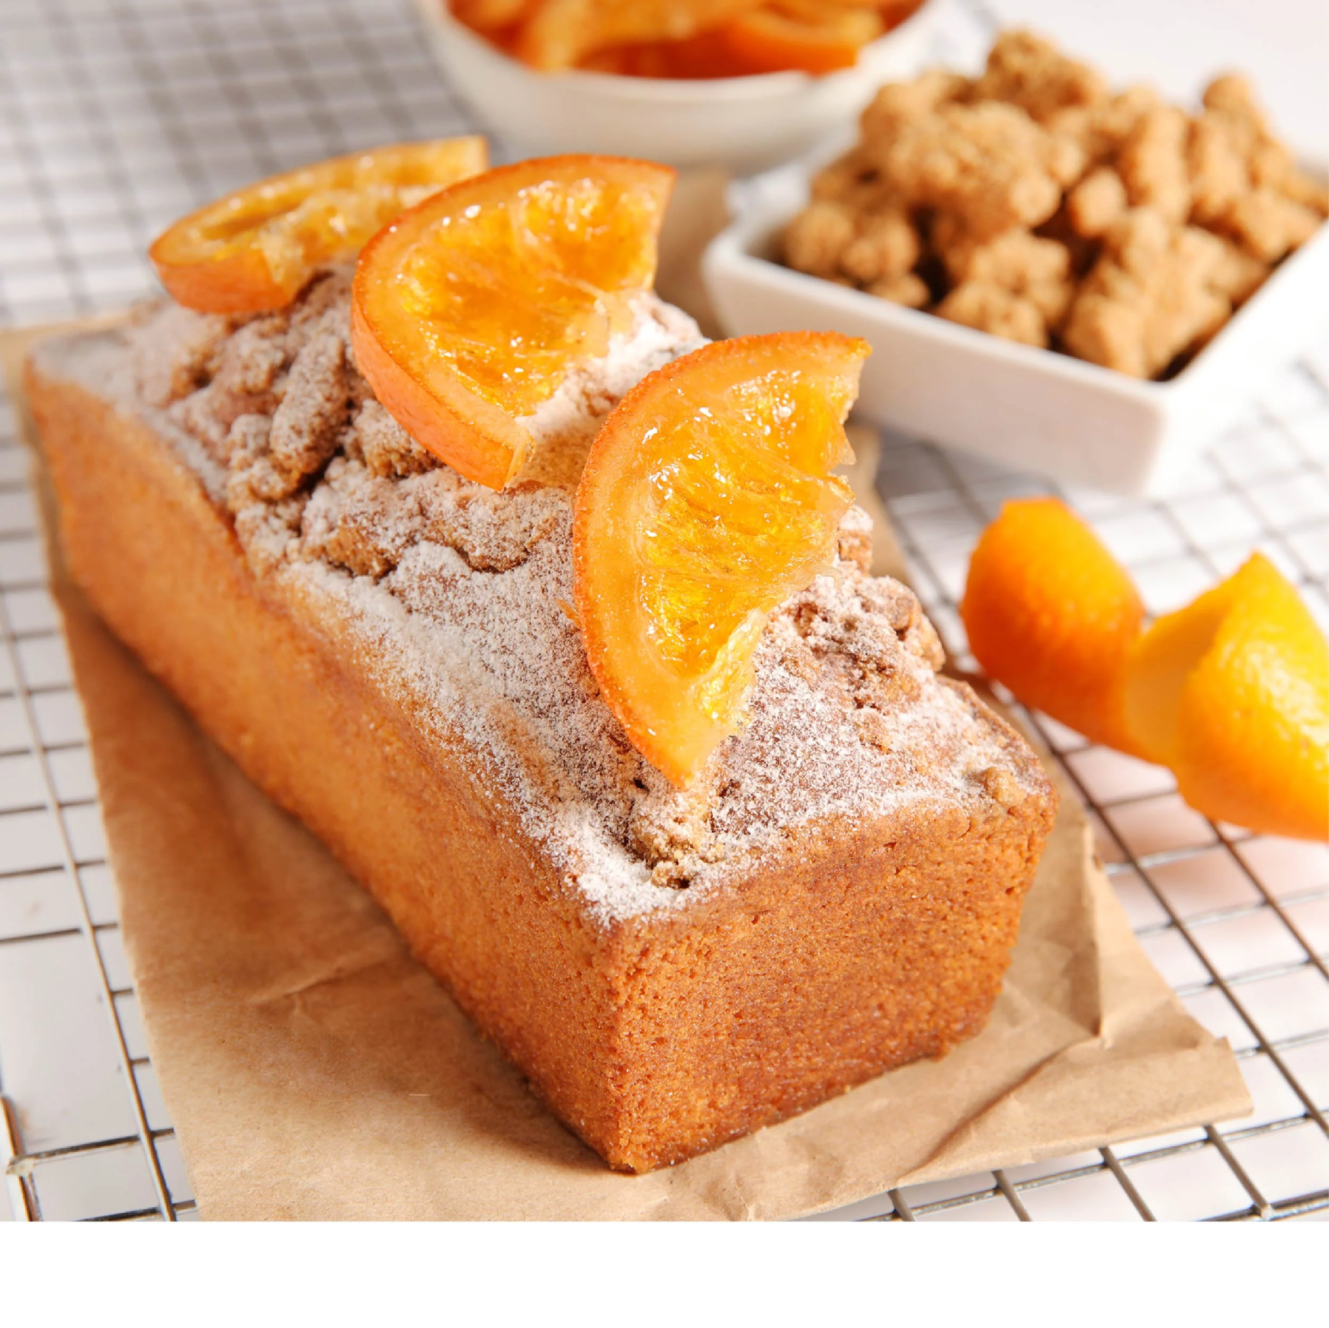
 |  |  | Foto

ENCHILADAS
FORMATO DE ESTANDARIZACIÓN DE RECETAS

Nombre Receta | ENCHILADAS
Dificultad | MEDIA |  |  | Clasificación: | Mexicana

Rendimiento: | 0.813 | Kg |  | Mano de obra |  | $50.00
Tamaño de porción: | 0.0813 | Kg |  | Gastos operativos |  | $35.00
Número de porciones: | 10 | Pza. |  | Gastos de entrega |  | $20.00
 |  |  |  | Costo Unitario |  | $12.06
Tiempo de preparación: | 20 | min |  | Precio de venta: |  | $24.13
Tiempo de cocción: | 15 | min |  | % Costo: |  | 50%
Temperatura de cocción: | 100 | °C |  | % Utilidad: |  | 50%
 |  |  |  | Utilidad |  | $12.06
Producción deseada | 20 | porciones
Costo por producción | 241.274 | $
Precio de venta | 482.548 | $
 |  |  |  |  |  |  |  | Foto

INGREDIENTES: | Peso Bruto | Peso Neto | Unidad | Costo unitario | % Rendimiento | Importe | Producción deseada
Tomate | 0.250 | 0.250 | g. | $22.00 | 100% | $5.50 | 0.500
Cebolla | 0.090 | 0.090 | g. | $28.00 | 100% | $2.52 | 0.180
Chile cuaresmeño | 0.010 | 0.010 | Kg. | $25.00 | 100% | $0.25 | 0.020
Cilantro | 0.080 | 0.080 | Kg. | $50.00 | 100% | $4.00 | 0.160
Ajo | 0.025 | 0.025 | Kg. | $180.00 | 100% | $4.50 | 0.050
Tortilla | 0.100 | 0.100 | Kg. | $300.00 | 100% | $30.00 | 0.200
Pollo | 0.250 | 0.250 | Kg. | $250.00 | 100% | $62.50 | 0.500
Crema | 0.003 | 0.003 | Kg. | $50.00 | 100% | $0.15 | 0.006
Queso | 0.005 | 0.005 | Kg. | $50.00 | 100% | $0.25 | 0.010
 |  |  |  |  | #DIV/0! | $- | 0.000
 |  |  |  |  | #DIV/0! | $- | #DIV/0!
 |  |  |  |  | #DIV/0! | $- | 0.000
 |  |  |  |  | #DIV/0! | $- | 0.000
 |  |  |  |  | Costo: | $109.67 | #DIV/0!
 |  |  |  |  | Imprevistos | $10.97
 |  |  |  |  | COSTO TOTAL | $120.64

Equipo/ Utensilios:
olla mediana, una sartén o cacerola profunda, una licuadora, pinzas de cocina, una cuchara de madera o espátula, un cuchillo, una tabla, un colador o escurridor, platos hondos o charolas, papel absorbente, tazas y cucharas medidoras.

Preparación:
Cocer los tomatillos: Hierve los tomatillos, chiles, cebolla y ajo en agua con sal durante 8–10 minutos o hasta que cambien a un tono verde más opaco.
Licuar la salsa: Escurre ligeramente y licúa con el cilantro, caldo de pollo, sal y pimienta hasta obtener una salsa suave.
Freír la salsa: En una sartén, calienta un poco de aceite y vierte la salsa. Cocina a fuego medio por 5–7 minutos para que espese y los sabores se integren.
Preparar tortillas: Pasa cada tortilla por aceite caliente 3–5 segundos para suavizarlas y que no se rompan al doblar. Escúrrelas en papel absorbente.
Rellenar: Coloca pollo deshebrado en cada tortilla, enrolla y acomoda en un plato.
Bañar y decorar: Cubre las tortillas con la salsa verde caliente, agrega crema, queso fresco y, si deseas, rodajas de cebolla o unas hojas de cilantro.
Servir: Acompaña con frijoles refritos o arroz mexicano.

 |  |  | Foto

